bank_details
Required Information | Fill in
账户开户名： Bank Account Name: | 北京点线网络科技有限公司 | Beijing Dotline Network Technology Co.,Ltd
开户行： Bank Name: | 招商银行股份有限公司北京小关支行 | China Merchants Bank Merchants Bank Stock Co.,Ltd Beijing Xiaoguan Branch
账户号： Bank Account Number: | 110923460410101
开户行地址： Bank Address: | 北京市朝阳区惠新东街2号 | 2 Hui Xin Dong JieChaoyang Qu, Beijing Shi, China, 100096
银行swift code Bank Swift Code: | CMBCCNBS201(收人民币） | CMBCCNBS（收外币）
电子邮箱： Email: | wangbo@dotlineart.com
联系人姓名 contact name | 王波 | Wang Bo
联系电话： Contact Number: | （+86）13611332082
地址： Address: | 註冊地址：北京市海淀区青龙桥槐树居甲2号院综合服务楼东侧第2层D02室 聯絡地址：北京市海淀区科贸中心8层安快创业谷
邮编： Postal Code: | 100080
营业执照号： Company Registration Number: | 91110108MA00754C2X

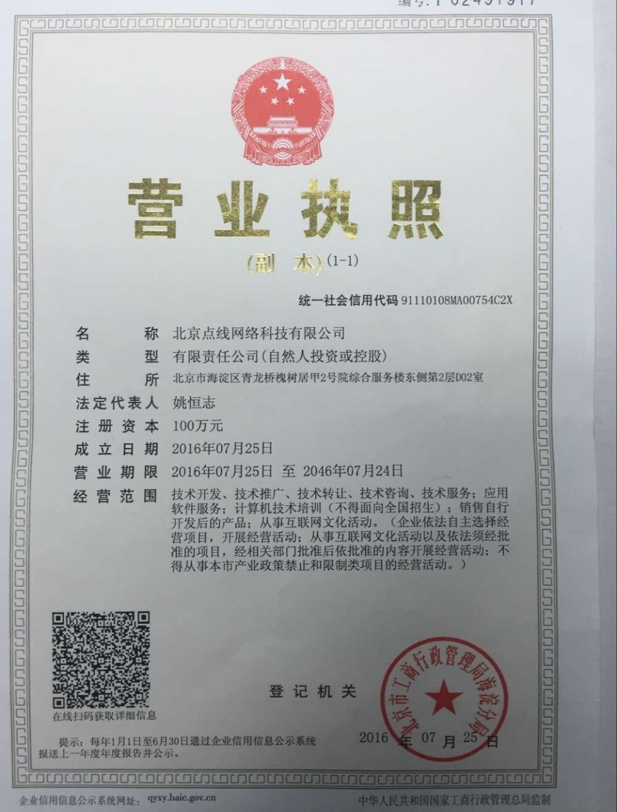 公司营业执照电子档（年检页面） Copy of Valid Company Operating Certificate

